Chi tiết địa chất
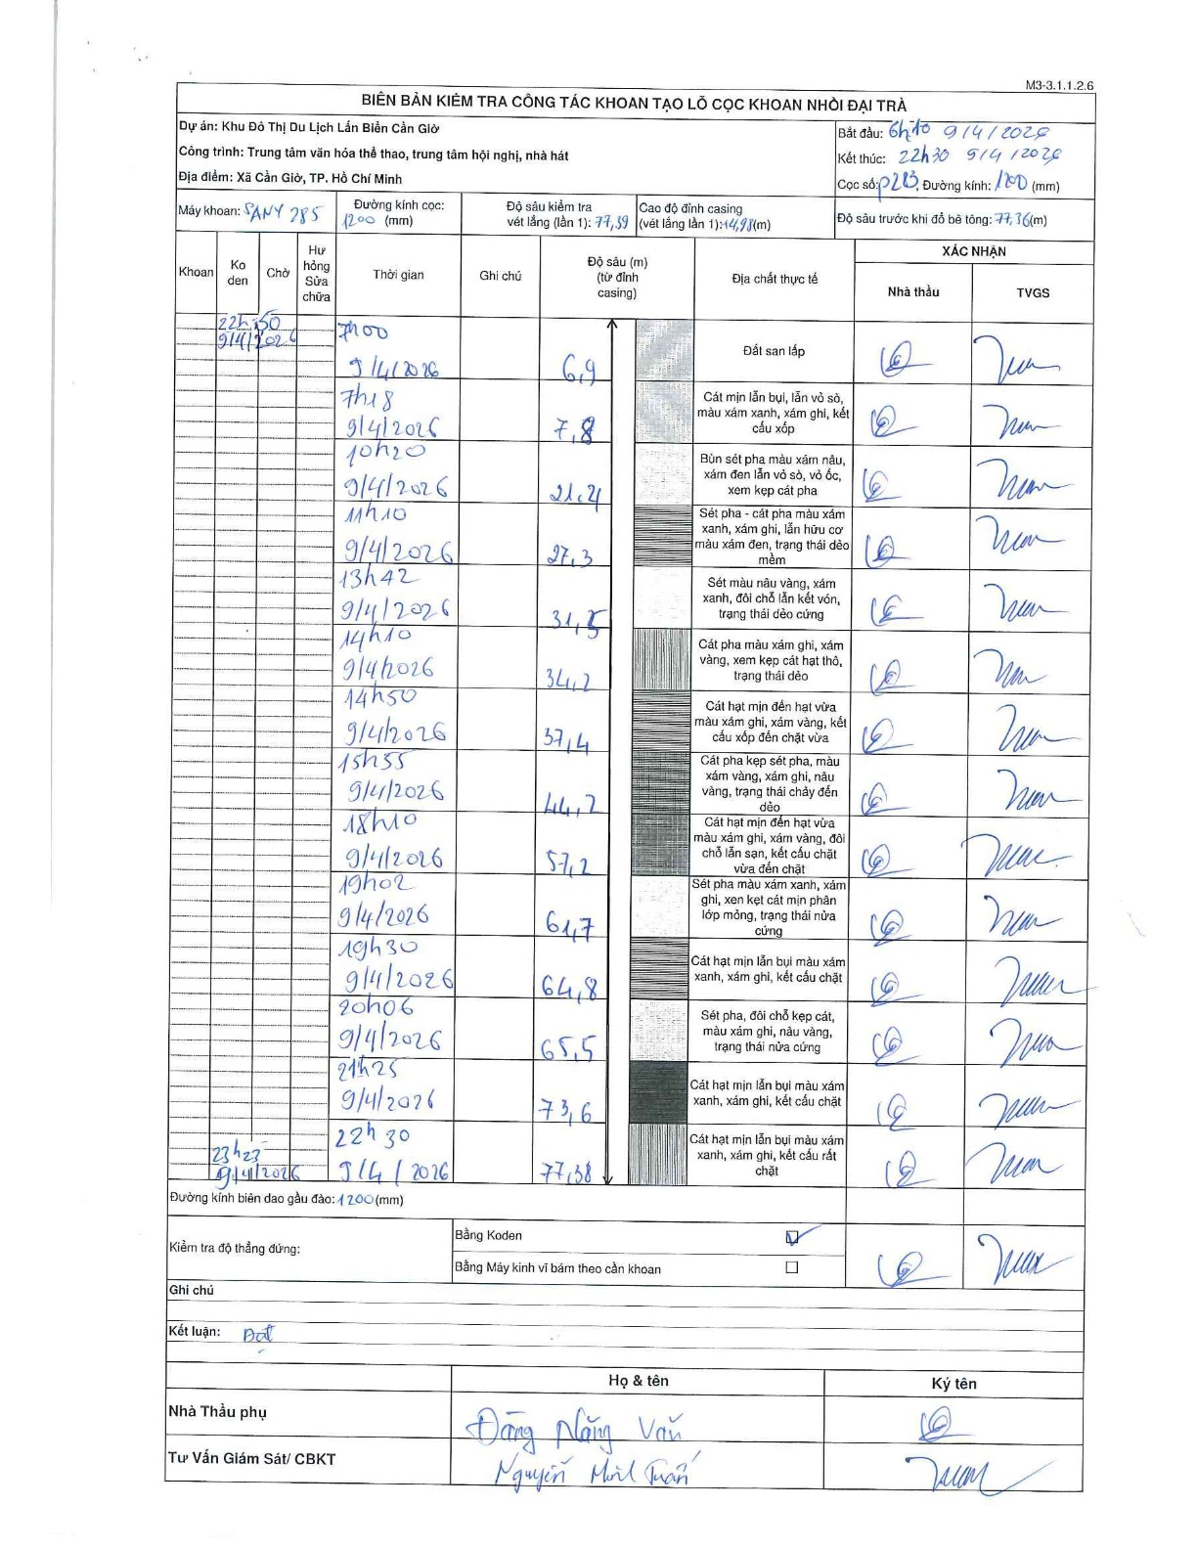
Dự án | Cần Giờ
Hạng mục | Trung tâm văn hóa thể thao, trung tâm hội nghị, nhà hát
Tên bộ phận | Đại trà
Số hiệu cọc | P283
Tên Máy khoan | SGCT-KCN0002
Đường kính | D1200
Bắt đầu thi công | 06:10 09/04/2026
Kết thúc thi công | 22:30 09/04/2026

Địa chất TT | Đường kính | Mô tả lớp thiết kế | Từ (h) | Đến (h) | Cao độ từ | Cao độ đến | T.Gian (h) | Dài (m) | V (m/h) | Ghi chú
Đất san lấp | D1200 | Đất san lấp | 06:10 09/04/2026 | 07:00 09/04/2026 | 0 | -6.9 | 0.83 | 6.9 | 8.28
2 | D1200 | Cát mịn lẫn bụi, lẫn vỏ sò, màu xám xanh, xám ghi, kết cấu xốp | 07:00 09/04/2026 | 07:18 09/04/2026 | -6.9 | -7.8 | 0.3 | 0.9 | 3
3 | D1200 | Bùn sét pha màu xám nâu, xám đen lẫn vỏ sò, vỏ ốc, xen kẹp cát pha | 07:18 09/04/2026 | 10:20 09/04/2026 | -7.8 | -21.4 | 3.03 | 13.6 | 4.48
4 | D1200 | Sét pha - cát pha màu xám xanh, xám ghi, lẫn hữu cơ màu xám đen, trạng thái dẻo mềm | 10:20 09/04/2026 | 11:10 09/04/2026 | -21.4 | -27.3 | 0.83 | 5.9 | 7.08
5 | D1200 | Sét màu nâu vàng, xám xanh, đôi chỗ lẫn kết vón, trạng thái dẻo cứng | 11:10 09/04/2026 | 13:42 09/04/2026 | -27.3 | -31.5 | 2.53 | 4.2 | 1.66
6 | D1200 | Cát pha màu xám ghi, xám vàng, xen kẹp cát hạt thô, trạng thái dẻo | 13:42 09/04/2026 | 14:10 09/04/2026 | -31.5 | -34.2 | 0.47 | 2.7 | 5.79
7 | D1200 | Cát hạt mịn đến hạt vừa màu xám ghi, xám vàng, kết cấu xốp đến chặt vừa | 14:10 09/04/2026 | 14:50 09/04/2026 | -34.2 | -37.4 | 0.67 | 3.2 | 4.8
8 | D1200 | Cát pha kẹp sét pha, màu xám vàng, xám ghi, nâu vàng, trạng thái chảy đến dẻo | 14:50 09/04/2026 | 15:55 09/04/2026 | -37.4 | -44.2 | 1.08 | 6.8 | 6.28
9 | D1200 | Cát hạt mịn đến hạt vừa màu xám ghi, xám vàng, đôi chỗ lẫn sạn, kết cấu chặt vừa đến chặt | 15:55 09/04/2026 | 18:10 09/04/2026 | -44.2 | -57.2 | 2.25 | 13 | 5.78
10 | D1200 | Sét pha màu xám xanh, xám ghi, xen kẹt cát mịn phân lớp mỏng, trạng thái nửa cứng | 18:10 09/04/2026 | 19:02 09/04/2026 | -57.2 | -61.7 | 0.87 | 4.5 | 5.19
11 | D1200 | Cát hạt mịn lẫn bụi màu xám xanh, xám ghi, kết cấu chặt | 19:02 09/04/2026 | 19:30 09/04/2026 | -61.7 | -64.8 | 0.47 | 3.1 | 6.64
12 | D1200 | Sét pha, đôi chỗ kẹp cát, màu xám ghi, nâu vàng, trạng thái nửa cứng | 19:30 09/04/2026 | 20:06 09/04/2026 | -64.8 | -65.5 | 0.6 | 0.7 | 1.17
13 | D1200 | Cát hạt mịn lẫn bụi màu xám xanh, xám ghi, kết cấu chặt | 20:06 09/04/2026 | 21:25 09/04/2026 | -65.5 | -73.6 | 1.32 | 8.1 | 6.15
14 | D1200 | Cát hạt mịn lẫn bụi màu xám xanh, xám ghi, kết cấu rất chặt | 21:25 09/04/2026 | 22:30 09/04/2026 | -73.6 | -77.38 | 1.08 | 3.78 | 3.49

ẢNH BIÊN BẢN GỐC

